Oppgave 10
$$Testobservator :T=\frac{\overline{X}−μ_{0}}{s}\sqrt{n}=\frac{371,25−375}{6,03}\sqrt{16}$$
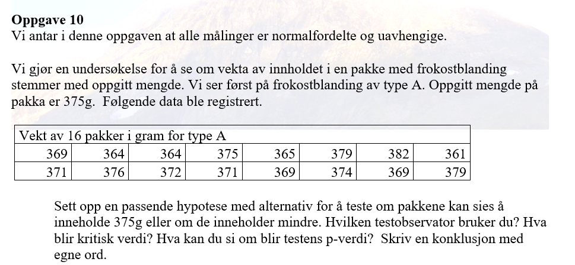
369
371 | H_0: µ=375 mot H_1: µ<375
364
376 | Testobservator T= | -2.4885056862
364
372 | Gjennomsn.= | 371.25
375 | s= | 6.0277137733
371
365 | Kritisk verdi er kvantilen:
369 | -t_0.05,15= | -1.7530503557
379
374 | T<-t_0,05, 15. Det betyr at vi påstår H_1 og forkaster H_0.
382
369
$$p−verdi=P(\overline{X}<371,25|H_{0})≈$$
361 |  |  | 0.0064140592889
379 | p-verdi<α. Det betyr at vi påstår H_1 og forkaster H_0.

 | Vi har grunnlaget til å påstå at forventet vekt blir lavere enn 375 g.

